RESUME
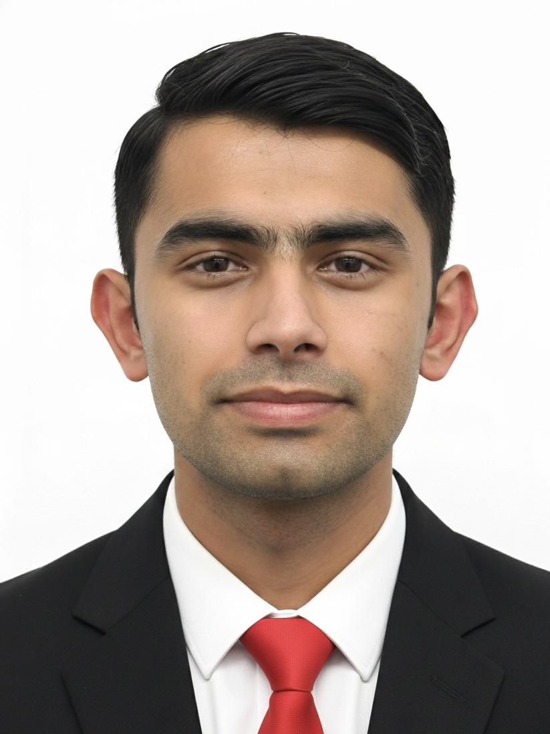
履 歴 書
 |  |  |  | 年 月 日 現在 |  |  |  | 年 | 月 | 免許・資格
 |  |  |  |  |  |  |  | 令和４ | ８ | ネパール普通自動車運転免許取得
ふりがな | だかる らじゃん
氏名 | DHAKAL RAJAN |  |  |  |  |  |  | 令和６ | １２ | 日本 情報処理技能検定試験 表計算 3級 合格

 |  |  |  |  |  |  |  | 令和８ | 07 | 日本語能力試験N2 試験予定

生年月日 | 2002年 08月 09日 生 （満 23 歳） |  |  |  |  |  | 性別 男 ・女

ふりがな | かながわけん かわさきし たまく すげ いなだづつみ にちょうめ 7-45しゃとーろまね 105ごう
現住所 | 〒 214-0003
 | 神奈川県川崎市多摩区菅稲田堤２丁目７−45 シャトーロマネ105号

 | 携帯電話 |  | 080-4255-5494 |  | E-mail | rjndkl0424@gmail.com

年 | 月 | 学歴・職歴など（項目別にまとめて書く） |  |  |  |  |  | 得意な科目・興味のある科目 |  |  | 長所（私の特長）
 |  | 学 歴 |  |  |  |  |  | 私はプログラミング言語の中でも、特にPythonに強い興味を持っています。学校の授業だけでなく、自主的にも学習を進めています。現在はPython、HTML、CSSを使いながら、Flaskフレームワークを用いてWebサイトを開発しています。これまでにプロジェクトでFlaskを活用した経験があります。貴社に入社した際には、これまでの経験を活かし、さらにスキルを高めて貢献していきたいと考えています。 |  |  | 私の長所は、どんな困難な状況でも冷静に考え、最後まで諦めずに問題を解決する力です。問題が起きた時には、原因を分析し、最も適切な方法を考えて対応します。プログラミング学習や自身のITプロジェクトにおいてもこの力を活かし、エラーを修正したり、改善を重ねてきました。また、新しい技術を学ぶ意欲が強く、自分で調べたり、人に相談したりしながら理解を深めています。責任感を持って取り組み、チームにも貢献できるよう努めています。

2018 | 08 | Shree Jagannath Higher Secondary School (高等学校) (入学)

2020 | 09 | Shree Jagannath Higher Secondary School (高等学校) (卒業)

2022 | 09 | 福井ランゲージアカデミー日本語学校 (入学）

2024 | 03 | 福井ランゲージアカデミー日本語学校 (卒業）

2024 | 04 | 日本ウエルネスAI・IT・保育専門学校 (AI・コミュニケション入学）
 |  |  |  |  |  |  |  | 今までに力を注いだ事
2026 | 03 | 日本ウエルネスAI・IT・保育専門学校 (AI・コミュニケション卒業） |  |  |  |  |  | 今まで最も力を入れて頑張ったことは、日本語の習得です。来日当初は、うまく話せず相手の言っていることも理解できない場面が多く、悔しい思いをしました。それでも諦めず、毎日少しずつ勉強を重ね、授業に集中し、分からない言葉はその場で調べ、積極的に日本語を使って話すように意識しました。その積み重ねにより、今では以前よりスムーズに会話ができるようになりました。今後もさらに語学力を高めるために努力を続けていきます。

2026 | 04 | グローバルBiz専門職大学 （入学）

2028 | 03 | グローバルBiz専門職大学 （卒業見込み）

 |  | 職歴
 |  |  |  |  |  |  |  | 志望動機
2021 | 03 | Citizens Bank International Limited (インターンシップ入社) |  |  |  |  |  | 貴社を志望した理由は、これまでに培ったITスキルと語学力を活かしながら、さらに成長できる環境があると感じたからです。私はPythonやFlaskを用いたWeb開発に強い関心を持ち、実際に複数のプロジェクトを通て実践的なスキルを身につけてきました。また、自身のカフェのWebサイトを制作し、HTMLやCSS、データベースの知識も深めています。ネパールでの銀行インターンシップ経験と、日本での生活を通じて得た柔軟性と適応力を活かし、ITの分野で貴社に貢献しながら、さらに成長していきたいと考えています。

2022 | 03 | Citizens Bank International Limited (インターンシップ 退職)

2024 | 03 | 蟻月 池袋東武店 (入社)

2025 | 05 | 蟻月 池袋東武店 (退職)

2025 | 06 | ファミリーマート広尾駅前店 （入社）
 |  |  |  |  |  |  |  | 本人希望記入欄（職種・勤務地・その他についての希望などあれば記入）
 |  | ファミリーマート広尾駅前店 （継続中） |  |  |  |  |  | 特にありません。

